シミュレーション
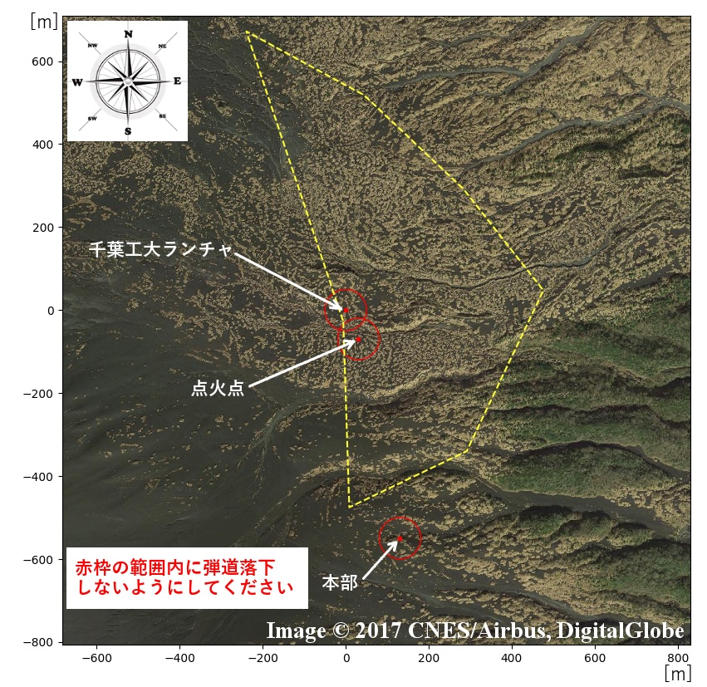
弾道落下 |  |  |  |  |  |  |  |  |  |  |  |  |  |  |  | 180 |  | °
↓ここに貼り付ける
 | 180 | 191.25 | 202.5 | 213.75 | 225 | 236.25 | 247.5 | 258.75 | 270 | 281.25 | 292.5 | 303.75 | 315 | 326.25 | 337.5 | 348.75 | 0
1m/s

2m/s

3m/s

4m/s

5m/s

6m/s

7m/s

減速落下
↓ここに貼り付ける
 | 180 | 191.25 | 202.5 | 213.75 | 225 | 236.25 | 247.5 | 258.75 | 270 | 281.25 | 292.5 | 303.75 | 315 | 326.25 | 337.5 | 348.75 | 0
1m/s

2m/s

3m/s

4m/s

5m/s

6m/s

7m/s

